Dinamometria Manual
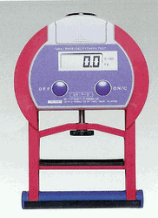
Fuerza muscular
Dinamometría Manual |  | 1º Intento |  | 2º Intento |  | Mejor intento |  | Suma (kg)
Fuerza Máxima |  | Der. | Izq. | Der. | Izq. | Der. | Izq.
Isométrica (kg)

DINAMOMETRÍA MANUAL (kg)
HOMBRES (años) |  | Muy bajo |  | Bajo |  | Medio |  | Alto |  | Muy alto
18 | 24 | 72 |  | 73 | 84 | 85 | 97 | 98 | 111 | 111
25 | 34 | 69 |  | 70 | 80 | 81 | 92 | 93 | 105 | 105
35 | 44 | 59 |  | 60 | 74 | 75 | 90 | 91 | 107 | 107
45 | 54 | 60 |  | 61 | 73 | 74 | 87 | 88 | 102 | 102
55 | 64 | 52 |  | 53 | 63 | 64 | 75 | 76 | 88 | 88
65 | 100 | 45 |  | 46 | 57 | 58 | 70 | 71 | 84 | 84
MUJERES (años) |  | Muy bajo |  | Bajo |  | Medio |  | Alto |  | Muy alto
18 | 24 | 39 |  | 40 | 49 | 50 | 60 | 61 | 72 | 73
25 | 34 | 32 |  | 33 | 43 | 44 | 55 | 56 | 68 | 69
35 | 44 | 27 |  | 28 | 41 | 42 | 56 | 57 | 72 | 73
45 | 54 | 28 |  | 29 | 36 | 37 | 45 | 46 | 55 | 56
55 | 64 | 22 |  | 23 | 31 | 31 | 39 | 40 | 49 | 50
65 | 100 | 11 |  | 12 | 26 | 27 | 32 | 33 | 39 | 40

Sit & Reach
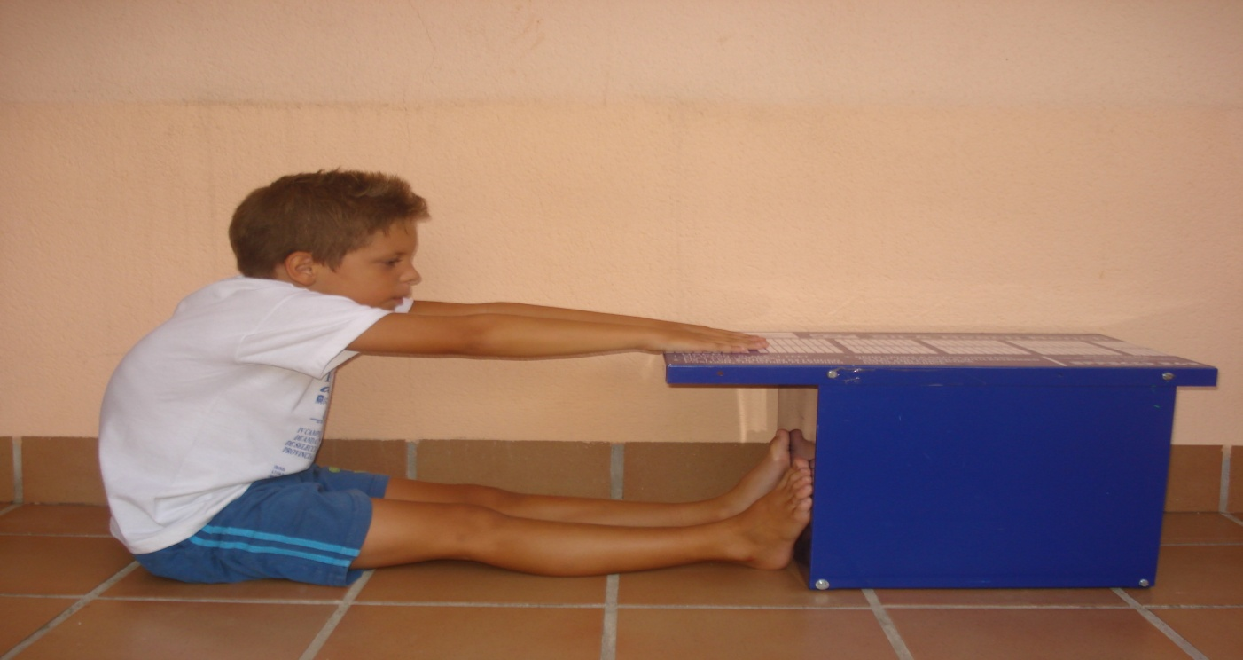
 |  |  | Flexibilidad
 |  |  |  | 1º Intento | 2º | Mejor
 |  |  |  |  | Intento | intento
 |  |  | Cajón de flexibilidad (cm)

Test Sit & Reach (cm) | Superior | Excelente | Buena | Promedio | POBRE
Hombres | > +27 | +27 a +17 | +16 a +6 | +5 a 0 | < 0
Mujeres | > +30 | +30 a +21 | +20 a +11 | +10 a +1 | < 0
Bajo

